Лист1
 |  |  | Магазин «Бисер, Бусинка, Страз» чешский бисер оптом, с доставкой по России http://biser-businka-strass-18.com http://okeanbusin.ru |  |  |  | опт: +7 499 157-65-90 опт: +7 499 157-31-51 заказ отправлять на: optotdel18@yandex.ru

Бланк-заказа: |  |  | Бусины Цветок солнца (ТСВ Sun Flower), Чехия
ФИО, организация, адрес:
Контактный телефон:
 |  | Валюта расчёта: Доллар |  |  |  |  |  | Общий вес заказа (кг): |  | 0.00
 |  |  |  |  |  | $- | $- | $- | Наличие
Картинка | П/ № | Артикул | размер | Упаковка | Розничная цена | Цена при покупке только бусин на сумму: |  |  |  | Заказ 1 ед.=1уп.
 |  |  |  |  |  | от 5 000р | От 10000 руб | От 15 000руб
 |  |  |  |  |  | Цена при покупке вместе с бисером:
 |  |  |  |  |  | от 10 до 30 кг | от 30 до 50 кг | от 50 кг

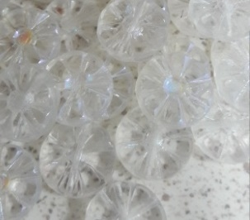 | 1 | 00030-28703 | 12x12 | 10 г - 11 шт. | 206.00 | $2.20 | $1.92 | $1.65
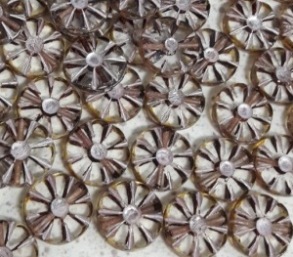 | 2 | 00030-86800-54321 | 12x12 | 10 г - 11 шт. | 206.00 | $2.20 | $1.92 | $1.65
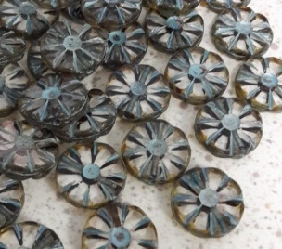 | 3 | 00030-86800-54323 | 12x12 | 10 г - 11 шт. | 206.00 | $2.20 | $1.92 | $1.65
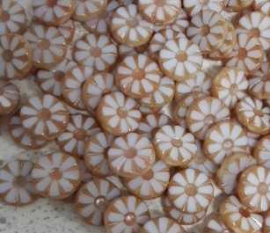 | 4 | 02010-29123 | 12x12 | 10 г - 11 шт. | 206.00 | $2.20 | $1.92 | $1.65
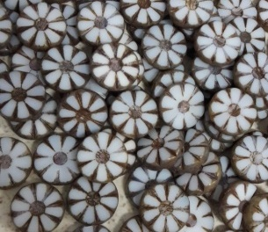 | 5 | 02010-65426 | 12x12 | 10 г - 11 шт. | 206.00 | $2.20 | $1.92 | $1.65
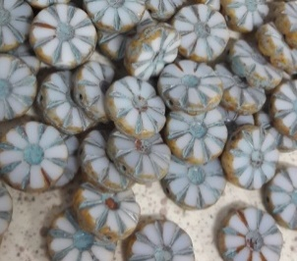 | 6 | 02010-86800-54306 | 12x12 | 10 г - 11 шт. | 206.00 | $2.20 | $1.92 | $1.65
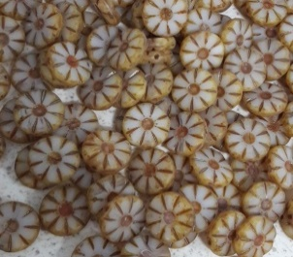 | 7 | 06018-86800 | 12x12 | 10 г - 11 шт. | 206.00 | $2.20 | $1.92 | $1.65
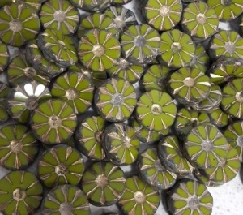 | 8 | 53420-86800-5430 | 12x12 | 10 г - 11 шт. | 206.00 | $2.20 | $1.92 | $1.65
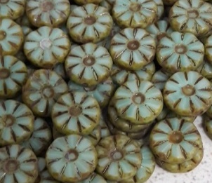 | 9 | 56207-86800 | 12x12 | 10 г - 11 шт. | 206.00 | $2.20 | $1.92 | $1.65
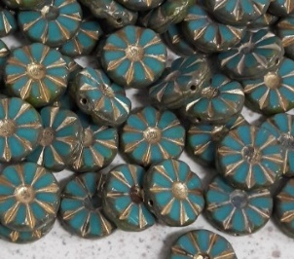 | 10 | 63140-86800-54302 | 12x12 | 10 г - 11 шт. | 206.00 | $2.20 | $1.92 | $1.65
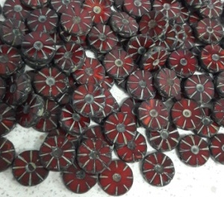 | 11 | 91260-86805 | 12x12 | 10 г - 11 шт. | 206.00 | $2.20 | $1.92 | $1.65
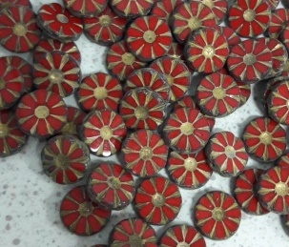 | 12 | 93200-86800-5430 | 12x12 | 10 г - 11 шт. | 206.00 | $2.20 | $1.92 | $1.65
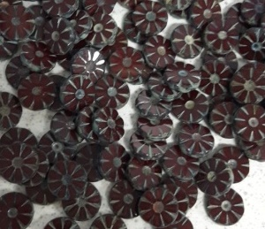 | 13 | 93300-86805 | 12x12 | 10 г - 11 шт. | 206.00 | $2.20 | $1.92 | $1.65
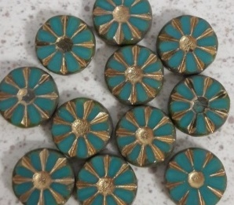 | 14 | 63140-86800-5432 | 12x12 | 10 г - 11 шт. | 206.00 | $2.20 | $1.92 | $1.65

в начало >>

